2023_data
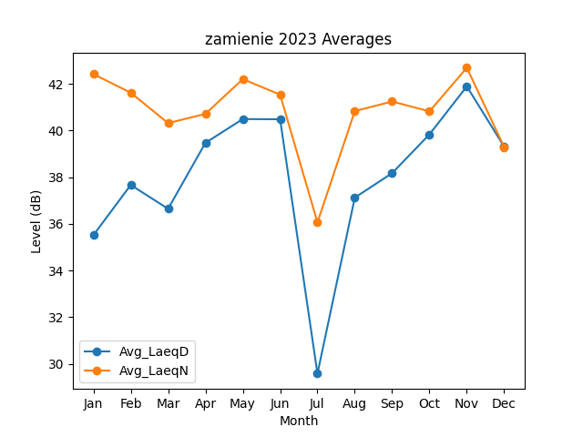
Month | Avg_LaeqD | Avg_LaeqN
1 | 35.516485689 | 42.419121939
2 | 37.667500778 | 41.619887919
3 | 36.644232898 | 40.317521174
4 | 39.471276377 | 40.713703791
5 | 40.49138809 | 42.204765289
6 | 40.482960296 | 41.537309302
7 | 29.57979754 | 36.06371855
8 | 37.124213684 | 40.831217719
9 | 38.172806178 | 41.244276658
10 | 39.835965572 | 40.820509716
11 | 41.891197633 | 42.691356189
12 | 39.306298633 | 39.290340524

